Sheet1
2022年度电气学院教学材料（第四批次）采购明细表
序号 | 名称 | 规格型号 | 数量 | 单位 | 单价（元） | 总价（元） | 参考图片
1 | 运动控制卡 | 1、以太网通信接口 2、2轴伺服控制 3、16输入+16输出接口（继电器输出） 4、带模拟量输入输出 5、有C#和LABVIEW驱动和典型案例 6、有配套调试配置软件 7、有零位 8、比较输出 9、IO扩展接口 | 30 | 套 |  |  | 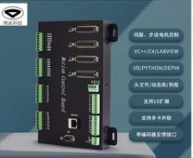
2 | 开发板 | 每套含以下模块： 意大利原装英文主板、有源蜂鸣器传感器模块、USB数据线、无源蜂鸣器传感器模块、9V电池+电池盒、干簧管传感器模块、高档收纳盒、高档收纳盒、U型光电传感器模块 、亚克力固定板、雨滴检查传感器模块、40P公对母杜邦线 1排、PS操作杆传感器模块、公对公线 1扎、电位器传感器模块、磁铁 、霍尔开关传感器模块、面包板、温度传感器模、双色LED传惑器模块、声音传感器模块、 RGB-LED传感器模块、光敏电阻传感器模块、 7色LED传感器模块 、火焰传感器模块、继电器传感器模块、烟雾传感器模块、轻触开关按键模块、触摸传感器、激光传感器模块、红外遥控器 、倾斜开关传感器、360旋转传感器模块、震动传感器、红外循迹模块、震动传感器、红外循迹模块、IR接收模块、红外避障模块、LCD 1602液晶显示模块、BMP180气压传感器模块、超声波传感器、RFID射频读卡器模块、D518B20温度传感器模块，DS1302时钟传感器横块、AD/DA转换PCF8591模块、角度舵机、DHT11湿度传感器模块、风扇套件组、颜色传惑驱模块、步进电机模块、OLED液晶显示模块、WIFI远程控制模块 | 100 | 套 |  |  | 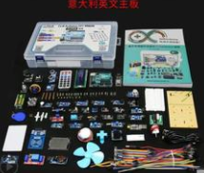
3 | 直流电子负载 | 1、电子负载400W ；2、立式单通道；3、1mV/1mA高分辨率；4、含四种基本操作模式；5、电压电流测量速度达到40KHZ；推荐型号：DCL6104 | 20 | 个
4 | LCR数字电桥测试仪 | 胜利VC4092B（提供样品照片） | 4 | 台
5 | STC89C52RC单片机芯片 | 双列直插，PDIP-40 | 200 | 个
6 | 12MHz晶振 | 直插2脚，无源石英晶振 | 200 | 个
7 | 尼龙六角螺柱 | M3*8+6 | 500 | 个
8 | 尼龙六角螺母 | M3 | 500 | 个
9 | 10uf电解电容 | 直插，50V 10uF 体积4*7 5*11MM | 1000 | 个
10 | 30Pf瓷片电容 | 直插，50V 30Pf 磁片 | 1000 | 个
11 | 常用电阻包 | 100欧，200欧，1K，2K，4.7K，10K，每种100个，1/4W金属膜电阻1%五色环电阻器元件 | 50 | 包
12 | 电位器102 | 1K欧-102，蓝白可调，微调卧式电阻 | 500 | 个
13 | 电位器103 | 10K欧-103，蓝白可调，微调卧式电阻 | 500 | 个
14 | 按键 | 6*6*5MM 微动开关 ，立式 ，轻触开关，私交 | 2000 | 个
15 | 自锁开关 | 自锁按键，7*7 mm 6脚 | 500 | 个
16 | 排针 | 1*40 单排排针 2.54MM间距 | 500 | 排
17 | 排母 | 1*16 单排母座 2.54MM间距 | 250 | 排
18 | 杜邦线（排） | 每排40根（公对母），长度21cm （提供样品） | 50 | 排
19 | 杜邦线（排） | 每排40根（母对母），长度21cm | 120 | 排
20 | 杜邦线（排） | 每排40根（公对公），长度21cm | 50 | 排
21 | IC锁紧插座 | 直插DIP40 | 150 | 个
22 | 芯片插座 | IC插座，DIP8 | 200 | 个
23 | 电烙铁 | 尖头版，黄花907，60W调温电烙铁(含烙铁架，海绵) | 20 | 把
24 | 焊锡丝 | 直径0.8mm，无铅，活性焊锡丝，200g每卷，品牌：强力（提供样品） | 30 | 卷
25 | USB转TTL下载器 | STC89C51/52系列单片机，免冷启动下载 | 25 | 个
26 | 直插LED发光二极管（红色） | 3MM直径 直插，红发红 | 1000 | 包
27 | 直插LED发光二极管（蓝色） | 3MM直径 直插，蓝发蓝 | 1000 | 包
28 | 直插LED发光二极管（全彩） | 5MM直径 直插，全彩，共阳四脚 | 1000 | 包
29 | 7段共阳数码管 | 2位一组( 0.36寸共阳) | 100 | 个
30 | 7段共阴数码管 | 2位一组( 0.36寸共阴) | 100 | 个
31 | 蜂鸣器 | 无源；电磁式；阻抗42欧；3V，5V通用 | 200 | 个
32 | 蜂鸣器 | 有源；电磁式；阻抗42欧；3V，5V通用 | 200 | 个
33 | 斜口钳 | 5寸斜口钳（提供样品） | 30 | 把
34 | 吸锡器 | 自动回弹 手动 真空强吸锡（提供样品） | 30 | 把
35 | 10K排阻 | 9P排阻 A103J（提供样品） | 200 | 个
36 | 火焰传感器 | 三线制火焰传感器 | 100 | 个
37 | 步进电机 | 5V步进电机 | 30 | 个
38 | 步进电机驱动板模块 | 步进电机驱动板模块，五线四相，ULN2003 | 30 | 片
39 | 开发板（蓝桥杯单片机组） | 每套包含以下：单片机竞赛实训平台（带USB下载线+电子资料下载网址） MCU为IAP15F2K61S2/12864液晶屏插座/超声模块/1602液晶屏插座/红外超声选择跳线/红外模块/直流电源插座/8*8点阵插座/DS1302时钟芯片/HALL器件/电源开关/8位数码管 存储芯片/DS18B20温度传感器/USB插座/外设驱动芯片/8位LED/下载方式选择跳线/控制方式选择跳线/有源蜂鸣器 继电器/程序下载芯片/LM386音频放大芯片/复位按键/NE555信号发生芯片/8255芯片插座/单片机转接板/AVR单片机插座/外设接口/矩阵按键/外部晶振插座/1888学子/LM324信号放大芯片/AVR单片机插座/AD/DA转换芯片/按键选择跳线/光敏电阻 | 10 | 个
40 | 开发板 | 每套包含以下：嵌入式竞赛实训平台（CT117E-M4）+配套扩展板: MCU为STM32G431RBT6，170MHZ主频 外设资源： 1. 2.4寸TFT-LCD液晶屏 (带保护框) 2.4X独立按键 3. EEPROM存储器(256 BYTE) 4.8X LED指示灯 5.1X可编程电阻 6.2X脉冲频率输出 7.2X模拟电压输出 8. DAP LINK调试器 9.2X扩展接口 | 10 | 个
41 | 51单片机四驱智能车 | 包括如下： 主控芯片：STC12C5A60S2 电源模块：具有7805稳压芯片 驱动电机模块：L298N（配散热片） 最小系统：晶振使用11.0592M 红外循迹模块（独立模块，不焊接在底板上面）：三路RPR220光电反射型传感器 超声波避障模块 跟随模块 （独立模块，不焊接在底板上面） 无线遥控模块：包括红外遥控、315无线遥控 WIFI视频模块 蓝牙模块 双电压比较器:LM393 电位器：使用10K（103）卧式黄色电位器 主板：成品板 底板：成品板 电机：1:48强磁干扰碳刷电机（双轴直流减速电机） 轮胎：高品质65MM防滑橡胶轮子 电池：18650锂电池（3.7V） 电池盒：18650电池盒 充电器：18650充电器 数码管：四位一体数码管（4位） LCD:预留LCD1602液晶模块 | 35 | 个 |  |  | 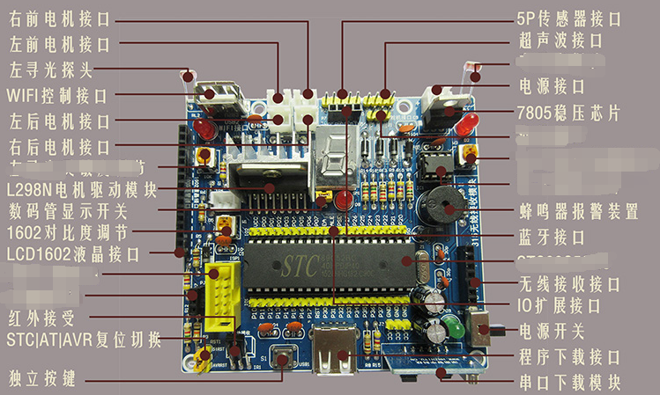
42 | 核心板 | TC264DA核心板单片机系统板 | 5 | 个
43 | 主板 | TC264母板 | 5 | 个
44 | 下载器 | TriCore TC264 DAP miniWiggler下载器 | 5 | 个
45 | 核心板 | TC212核心板单片机 | 5 | 个
46 | 主板 | TC212学习板主板 | 5 | 个
47 | 下载器 | TriCore TC212 DAP miniWiggler下载器 | 5 | 个
48 | 核心板 | TC387核心板 | 5 | 个
49 | 主板 | TC387母板 | 5 | 个
50 | 下载器 | TriCore TC387 DAP miniWiggler下载器 | 5 | 个
51 | 核心板 | CH32V307VCT6核心板单片机系统板 | 5 | 个
52 | 主板 | CH32V307VCT6核心板主板学习板 | 5 | 个
53 | 下载器 | CH32V307VCT6核心板WCH-Link调试器下载器 | 5 | 个
54 | 核心板 | 1021 RT1021DAG5A最小系统开发板单片机核心板 | 5 | 个
55 | 主板 | RT1021主板 | 5 | 个
56 | 下载器 | KEA、LPC下载器 CMSIS-DAP下载器 | 5 | 个
57 | 核心板 | MIMXRT1064单片机最小系统核心板 | 5 | 个
58 | 主板 | RT1064主板母板学习板 | 5 | 个
59 | 下载器 | KEA、LPC下载器 CMSIS-DAP下载器 | 5 | 个
60 | 核心板 | STC8H8K64SU芯片核心板单片机 | 5 | 个
61 | 主板 | STC8G/8H/8A 64脚48脚通用核心板学习主板 | 5 | 个
62 | 核心板 | STC16F40K128最小系统板 | 5 | 个
63 | 主板 | STC16F40K128/STC8H/STC32学习板母板 | 5 | 个
64 | 核心板 | MM32F3277G9P核心板单片机系统板 | 5 | 个
65 | 主板 | MM32F3277G9P核心板母板学习板 | 5 | 个
66 | 下载器 | MM32F3277G9P DAP下载器 | 5 | 个
67 | 显示屏 | 1.8寸液晶屏LCD SPI串口模块TFT彩屏屏幕 | 15 | 个
68 | 显示屏 | IPS液晶屏模块1.14寸高分辨率彩屏显示器屏幕 | 15 | 个
69 | 显示屏 | IPS全彩2.0寸320*240液晶屏8位并口彩屏显示器模块屏幕 | 15 | 个
70 | 显示屏 | IPS全彩2.0寸320*240液晶屏SPI串口彩屏屏幕显示器模块 | 15 | 个
71 | 电机驱动 | HIP4082双电机驱动电路模块 | 10 | 个
72 | 电机驱动 | DRV8701E双电机驱动 | 10 | 个
73 | 电机驱动 | TC264无刷电机驱动 | 2 | 个
74 | 电机驱动 | MM32无刷电机驱动 | 3 | 个
75 | 摄像头 | 总钻风摄像头MT9V034（140°） | 10 | 个
76 | 摄像头 | 总钻风摄像头MT9V034（130°） | 10 | 个
77 | 超声波 | 一体式超声波测距模块 | 30 | 个
78 | 超声波 | 分体分离超声波测距模块 | 30 | 个
79 | 运放 | 运放模块OPA4377 | 30 | 个
80 | 红外 | 红外测距传感器模块 | 10 | 个
81 | 激光 | TF-Luna激光测距离模组 | 10 | 个
82 | 开发板 | 树莓派开发板 含64位GHZ四核处理器，狼牙，WIFI网络、电源线、充电口。 | 15 | 套
83 | 单片机最小系统组件 | 包括如下：CH340芯片（1个）ULN2003A芯片（1个） 104pa电容（6个），30pa电容（4个）510电阻（12个），4.7k电阻（5个） 10k电阻（4个），1k电阻（1个）103上拉电阻（1个）黑色按键（4个），红色按键（18个） IN4148（1个）红色发光二极管（5个），绿色发光二极管（2个） 黄色发光二极管（2个）红外发射二极管（2个） 12M晶振（1个），220uf电解电容（1个）自锁开关（1个）四位共阳数码管（1个）9012三极管（4个），9014三极管（2个） 3p圆孔插槽（2个）黄色排针（3排） DC002电源插座（1个）2p蓝色接线端子（1个） ISP转接座牛角座（1个）12864插槽（1个），1602插槽（1个） 蜂鸣器（1个）5v继电器（1个） 单片机锁紧座（1个）USB装换座（1个） PCB板（1个）STC89c52单片机（1个）USB下载线（1条） 杜邦线（20根）11.0592晶振（1个） 跳线帽（1个）铜柱（4个），螺帽（4个） | 60 | 套 |  |  | 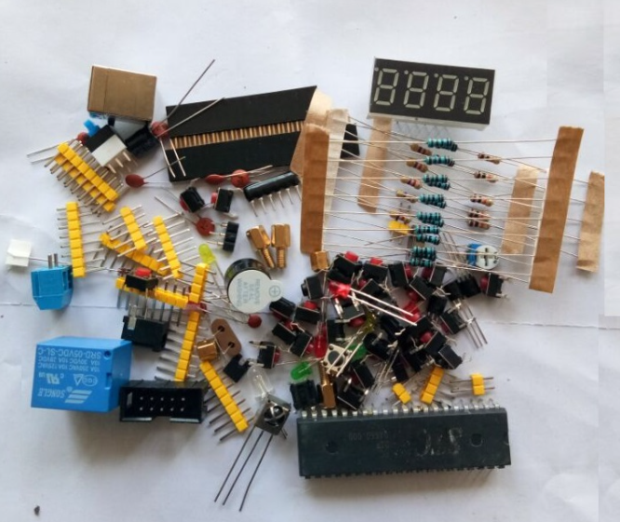 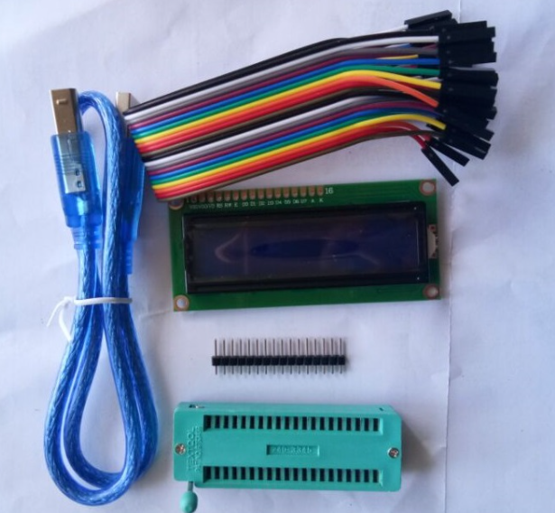
84 | 收音机组装套件 | 包括如下：电阻510欧（2个），电阻10千欧（3个）电阻22千欧（1个），电阻4.7欧（2个） 开关电位器10千欧（1个）瓷片电容15P（1个），瓷片电容30P（1个）瓷片电容39P（1个），瓷片电容103（2个）瓷片电容104（7个），瓷片电容181（1个） 瓷片电容221（1个），瓷片电容222（1个）瓷片电容223（1个），瓷片电容331（1个）瓷片电容332（1个），瓷片电容392（1个）瓷片电容471（1个） 双联CBM-223P（1个）电解电容10uf（1个），电解电容470uf（1个）电解电容1000uf（1个）线圈5T、12T（2个）电感5mH（1个）发光管-3红（1个）扬声器8欧/0.5W（1个）耳机插座ST-3.5mm（1个）电位器拨盘（1个）双联拨盘（1个）印刷电路板（1个）调频刻度盘（1个） 机壳前盖（1个），机壳后盖（1个）Cd9088（1个），Cd2822（1个）螺丝-1.7*4（1个）沉头螺丝-2.5*5（4个）自攻螺丝-2.6*6（1个）拉杆天线（1个） 电池极片AAA正负（1个）导线（5根）20T线圈（1个） | 60 | 套 |  |  | 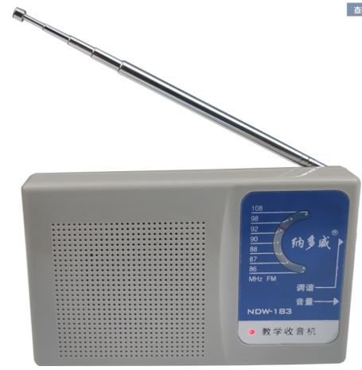
85 | 开发板/模块适配器 | GQ12-120100-CC | 10 | 个
86 | 达芬奇FPGA开发板 | 达芬奇ARTIX-7—XC7A35T-2 FGG484 | 15 | 个
87 | Xilinx下载器 | Xilinx下载器FPGA ZYNQ Platform Cable USB | 10 | 个
88 | T口USB线 | USB T口线 | 10 | 个
89 | 下载器排针10PIN | 10P排线15cm下载器接口 | 10 | 个
90 | 51单片机四驱智能车 | 包括如下： 主控芯片：STC12C5A60S2 电源模块：具有7805稳压芯片 驱动电机模块：L298N（配散热片） 最小系统：晶振使用11.0592M 红外循迹模块（独立模块，不焊接在底板上面）：三路RPR220光电反射型传感器 超声波避障模块 跟随模块 （独立模块，不焊接在底板上面） 无线遥控模块：包括红外遥控、315无线遥控 WIFI视频模块 蓝牙模块 双电压比较器:LM393 电位器：使用10K（103）卧式黄色电位器 主板：成品板 底板：成品板 电机：1:48强磁干扰碳刷电机（双轴直流减速电机） 轮胎：高品质65MM防滑橡胶轮子 电池：18650锂电池（3.7V） 电池盒：18650电池盒 充电器：18650充电器 数码管：四位一体数码管（4位） LCD:预留LCD1602液晶模块 | 55 | 个 |  |  | 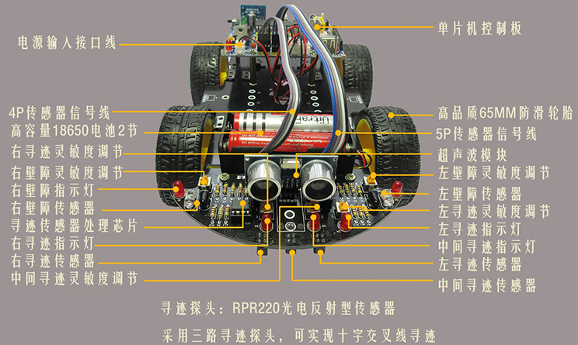 1、散件（不要贴片式元件）；2、不要LOG；3、可参考如下图片
91 | 电位器 | 103黄色卧式电位器 | 170 | 个 |  |  | 和小车同型号
92 | 电池 | 18650锂电池（3.7V） | 170 | 个 |  |  | 和小车同型号
93 | 电池盒 | 18650电池盒（两节电池） | 34 | 个 |  |  | 和小车同型号
94 | 电机 | 1:48强磁干扰碳刷电机（双轴直流减速电机） | 170 | 个 |  |  | 和小车同型号
95 | 轮胎 | 高品质65MM防滑橡胶轮子 | 170 | 个 |  |  | 和小车同型号
96 | 循迹探头 | RPR220光电反射型传感器 | 170 | 个 |  |  | 和小车同型号
97 | 排母 | 1*40P高品质（2.54mm） | 170 | 个
98 | 开发板 | 单片机竞赛实训平台MCU型号为IAP15F2K61S2，每套配备一本纸质指导书 | 20 | 套
99 | 液晶屏 | 单片机竞赛实训平台LCD12864液晶 | 20 | 个
100 | 液晶屏 | 单片机竞赛实训平台LCD1602液晶 | 20 | 个
101 | 8*8LED点阵 | 单片机竞赛实训平台高亮8*8LED点阵 | 20 | 个
102 | 数据线 | 单片机竞赛实训平台A/A口USB数据线 | 20 | 个
103 | 万用表 | DM850（含电池、表笔） | 30 | 个
104 | 开发板 | 嵌入式竞赛实训平台（CT117E-M4）MCU型号为STM32G431RBT6，每套配备一本纸质指导书 | 10 | 套
105 | 开发板 | 物联网竞赛实训套装（包含5个模块：电位器、温度传感器、按键、脉冲、光敏模块）MCU型号为STM32L071KBU，每套配备一本纸质指导书 | 5 | 套

